Sheet2
活动ID | 系统编号 | 系统 | type | value | size | 掉落概率
3 |  | 主线副本 |  |  | 10 | 500
3 |  | 精英副本 |  |  | 10 | 1000
3 |  | 竞技场 |  |  | 20 | 100
2 |  | 主线副本
2 |  | 精英副本
2 |  | 竞技场

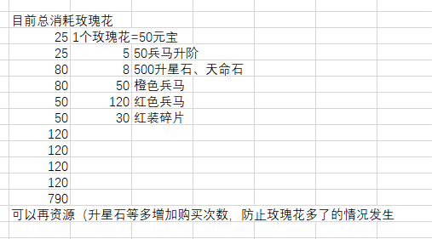

 |  |  |  |  |  |  |  |  | 5 | 兵书精炼石 | 5 |  | 25
 |  |  |  |  |  |  |  |  | 5 | 战马升阶石 | 5 |  | 25
 |  |  |  |  |  |  |  |  | 10 | 天命石 | 10 |  | 100
 |  |  |  |  |  |  |  |  | 10 | 升星石 | 10 |  | 100
 |  |  |  |  |  |  |  |  | 50 | 橙兵书 | 1 |  | 50
 |  |  |  |  |  |  |  |  | 50 | 橙战马 | 1 |  | 50
 |  |  |  |  |  |  |  |  | 120 | 红兵书 | 1 |  | 120
 |  |  |  |  |  |  |  |  | 120 | 红战马 | 1 |  | 120
 |  |  |  |  |  |  |  |  | 30 | 红装碎片 | 4 |  | 120
 |  |  |  |  |  |  |  |  | 30 | 红装碎片 | 4 |  | 120

 |  |  |  |  |  |  |  |  |  | 登陆 | 任务 |  | 总计
 |  |  |  |  |  |  |  |  |  | 140 | 240 | 450 | 830

 |  |  |  |  |  |  | 主线 | 860 | 0.3 | 258
 |  |  |  |  |  |  | 精英 | 156 | 0.5 | 78
 |  |  |  |  |  |  | 名将 | 20 | 0.5 | 10
 |  |  |  |  |  |  | 竞技场 | 64 | 0.5 | 32

 |  |  |  |  |  |  | 皇陵 | 100 | 0.3 | 30
 |  |  |  |  |  |  | 无双 | 100 | 0.3 | 30
 |  |  |  |  |  |  | 试炼 | 100 | 0.3 | 30

